Pre-segmentación
Población |  |  | Edad | Población |  | PoblaciónMujeres DE 14 AÑOS EN ADELANTE | 1,448,901
Medellín | 1,155,451 |  | 15 - 19 | 108,436 |  | Población estrato 4-6 | 38.40%
Envigado | 118,711 |  | 20 - 24 | 133,721 |  | Población Mujeres DE 14 AÑOS EN ADELANTE de estrato 4, 5 y 6 | 556,378
Sabaneta | 41,870 |  | 25 - 29 | 149,957 |  | Hogares de 1 a 3 personas | 60.00%
Itagüi | 132,869 |  | 30 - 34 | 143,958 |  | Mercado objetivo | 333,827 | 133530.8
TAM | 1,448,901 |  | 35 - 39 | 130,747
 |  |  | 40 - 44 | 119,760
 |  |  | 45 - 49 | 104,827
 |  |  | 50 - 54 | 110,299
 |  |  | 55 - 59 | 115,796
 |  |  | 60 - 64 | 101,660
 |  |  | 65 - 69 | 80,741
 |  |  | 70 - 74 | 59,764
 |  |  | 75 - 79 | 40,626
 |  |  | 80 - + | 48,609 |  | Promedio de preparación de 1 orden x operario | 0.16666666667
 |  |  |  |  |  | Días de Servicio | Horarios |  | Total horas | # pedidos / persona | Personas | Capacidad maxima | Capacidad maxima total x semana | Capacidad maxima total x mes
 |  |  |  |  | Año 1 | Lunes - Viernes | 9:00:00 | 17:00:00 | 7 | 42 | 3 | 126 | 216 | 864
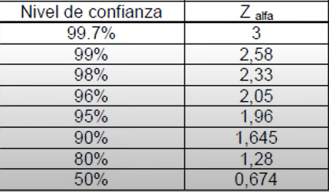
Parámetro | Valor |  |  |  |  | Sábados | 9:00:00 | 1:00:00 PM | 5 | 30 | 3 | 90
Muestra poblacional | 333,827 |  |  |  | Año 2 | Lunes - Viernes | 9:00:00 | 17:00:00 | 7 | 42 | 5 | 210 | 360 | 1440
Nivel de confianza | 1.96 |  |  |  |  | Sábados | 9:00:00 | 1:00:00 PM | 5 | 30 | 5 | 150
Probabilidad de ocurrencia | 50% |  |  |  | Año 3 | Lunes - Viernes | 9:00:00 | 17:00:00 | 7 | 42 | 6 | 252 | 432 | 1728 |  | 68.7
Probabillidad de NO ocurrencia | 50% |  |  |  |  | Sábados | 9:00:00 | 1:00:00 PM | 5 | 30 | 6 | 180
Error | 5%

Numerados | 320607
Denominador | 836
Tamaño de muestra | 384

Porcentaje de mercado objetivo | 333827 | 384
 | 100% | 0.12%

 |  |  |  |  |  |  |  |  |  |  |  |  |  |  | https://www.dane.gov.co/files/censo2018/informacion-tecnica/presentaciones-territorio/190822-CNPV-presentacion-Antioquia-Valle-de-Aburra.pdf

